상품제안서
네이쳐 플러스볼펜 | 상품코드: S26076

 |  |  |  |  |  |  | 02-713-8555 | www.synergygift.co.kr
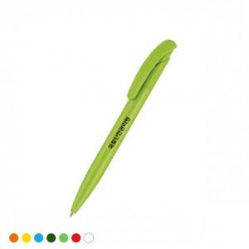 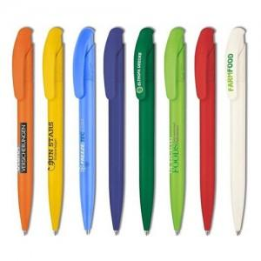 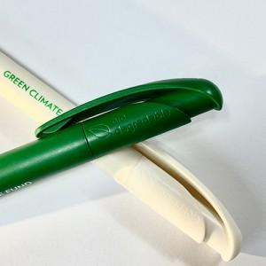

【상세/제작정보】 | 독일 세나토사 볼펜

【인쇄/포장옵션】 | 실크 / OPP(비닐)

【공급단가】 | 수량 | 500~ | 1,000~ | 3,000~ | 5,000~ | 10,000~
*VAT별도 | 단가 | 2,340원 | 2,170원 | 2,120원 | 2,040원 | 1,950원

【상품 URL】 | https://www.synergygift.co.kr:443/src/goods_detail.php?gdno=26076

